Dự toán chương trình
 |  |  |  |  |  |  | Ghi chú
 |  |  |  |  |  |  | Thành phần màn | Ý nghĩa
 |  |  |  |  |  |  |  | Nút chức năng
 |  |  |  |  |  |  |  | Expand
 |  |  |  |  |  |  | Nhập... | Cho phép nhập, nếu ko có cái này thì trường thông tin đó mặc định ko cho phép nhập
 |  |  |  |  |  |  | Khi hover vào nhà cung cấp thì hiển thị thông tin liên lạc
 | Thông tin cấu hình giá tour |  |  |  |  |  | Khi hover vào dịch vụ của khách sạn, chi phí ăn và vé thắng cảnh thì hiển thị mô tả của dịch vụ
 | Số lượng khách dự kiến: | 25 |  | Thuế (%): |  | 10
 | Tỷ lệ lợi nhuận mong muốn(%): | 15 |  | Hệ số chi phí khác (%): |  | 15

 | Bảng kê chi phí
 | I. Vận chuyển
 | Xe tham quan |  |  |  | Đơn giá áp dụng | 8500000
 | Nhà cung cấp | Dịch vụ | Báo giá | Ghi chú | NCC chính | Thêm mới NCC➕
 | NCC A | Xe 29 chỗ | 8500000 | Nhập ghi chú | TRUE | ❌
 | NCC B | Xe 29 chỗ | 7200000 | Nhập ghi chú | FALSE | ❌
 | NCC C | Xe 29 chỗ | Nhập đơn giá | Nhập ghi chú | FALSE | ❌
 | Vé máy bay từ Hà Nội đến Đà Nẵng |  |  |  | Đơn giá áp dụng | 4400000
 | Nhà cung cấp | Đối tượng | Báo giá | Ghi chú | NCC chính | Thêm mới NCC➕
 | Đại lý bán vé máy bay A | Người lớn | 4400000 | Nhập ghi chú | TRUE | ❌
 |  | Trẻ em | 4200000
 |  | Trẻ sơ sinh | 440000
 | Hãng Vietnam Airline | Người lớn | Nhập đơn giá | Nhập ghi chú | FALSE | ❌
 |  | Trẻ em | Nhập đơn giá
 |  | Trẻ sơ sinh | Nhập đơn giá

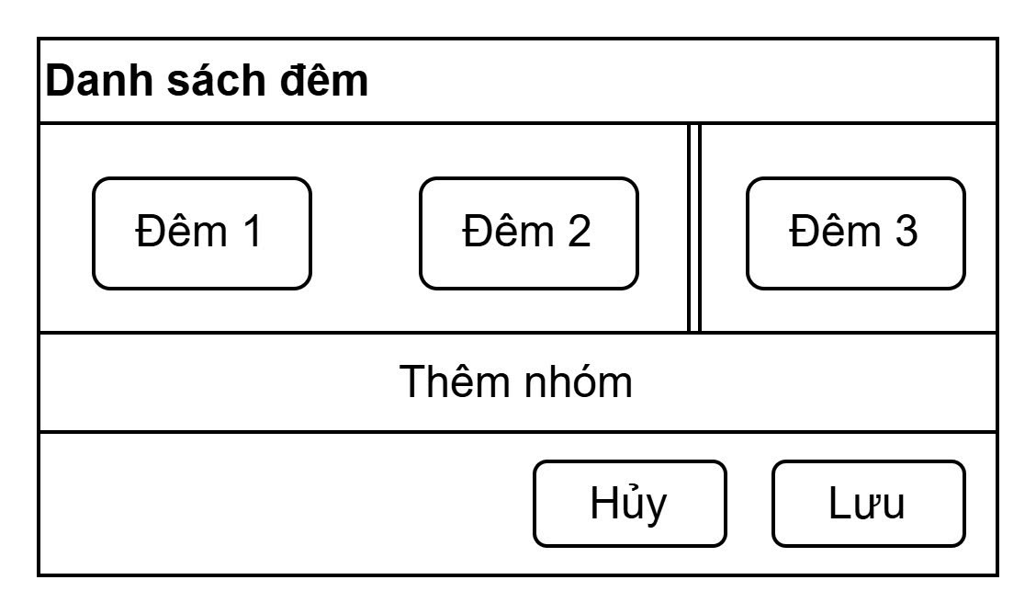
 | II. Khách sạn
 | *Thông tin lưu trú |  | Popup Chia các đêm
 | Tiêu chuẩn lưu trú: | 3 sao
 | Thiết lập lưu trú |  |  |  | Chia bằng cách kéo cái thanh giữa các đêm di chuyển
FALSE | 1 khách sạn xuyên suốt |  |  |  | Ấn thêm nhóm thì thêm 1 thanh vào giữa các đêm
FALSE | Mỗi đêm 1 khách sạn
TRUE | Khác
 | *Dự toán chi phí
 | Nhà cung cấp | Địa chỉ | Dịch vụ | Đơn giá | NCC chính | Thao tác
 | Lưu trú - Đêm 1, Đêm 2 | Tỉnh Thành: | Đà Nẵng | Thành tiền: | 2600000 | Thêm mới NCC➕
 | Khách sạn A | xx đường A, phường B,... | Phòng đơn | 1200000 | TRUE | ❌
 |  |  | Phòng đôi | 1300000
 |  |  | Phòng ba | 1400000
 | Khách sạn B | xx phố C, phường D,... | Phòng đôi | 1400000 | FALSE | ❌
 | Khách sạn C | xx đường E, phường F,... | Phòng đơn | 1200000 | FALSE | ❌
 |  |  | Phòng đôi | 1400000
 |  |  | Phòng ba | 1600000
 | Lưu trú - Đêm 3 | Tỉnh Thành: | Chọn Tỉnh Thành | Thành tiền: |  | Thêm mới NCC➕

 | III. Chi phí ăn
 | Nhà cung cấp | Địa chỉ | Tên dịch vụ | Đơn giá | Dịch vụ chính | Thao tác
 | Ngày 1 - Bữa trưa |  |  | Đơn giá áp dụng: | 120000 | Thêm mới DV➕
 | NCC A | xx đường A, phường B,... | Set 1 | 120000 | TRUE | ❌
 | NCC B | xx phố C, phường D,... | Set 3 | 140000 |  | ❌
 | NCC C | xx phố G, phường H,... | Set 4 | 125000 | FALSE | ❌
 | NCC D | xx đường E, phường F,... | Set 5 | 140000 |  | ❌
 | Ngày 1 - Bữa tối |  |  | Đơn giá áp dụng: |  | Thêm mới DV➕
 | NCC E | xx phố I, phường J,... | Set 6 | 140000 |  | ❌
 | NCC F | xx phố K, phường L,... | Set 7 | 125000 | FALSE | ❌
 | Ngày 2 - Bữa sáng |  |  | Đơn giá áp dụng: |  | Thêm mới DV➕
 | Ngày 2 - Bữa trưa |  |  | Đơn giá áp dụng: |  | Thêm mới DV➕
 | Ngày 2 - Bữa tối |  |  | Đơn giá áp dụng: |  | Thêm mới DV➕
 | Ngày 3 - Bữa sáng |  |  | Đơn giá áp dụng: |  | Thêm mới DV➕
 | Ngày 3 - Bữa trưa |  |  | Đơn giá áp dụng: |  | Thêm mới DV➕

 | IV. Vé thắng cảnh
 | Nhà cung cấp | Địa chỉ | Tên dịch vụ | Đơn giá người lớn | Đơn giá trẻ em | Thao tác
 | Ngày 1 |  |  |  |  | Thêm mới DV➕
 | NCC A | Địa chỉ 1 | Vé tham quan Sunworld | xxxxxxxx | xxxxxxx | ❌
 | NCC B | Địa chỉ 2 | Vé tham quan Bà Nà Hill | xxxxxxxx | xxxxxxx | ❌
 | Ngày 2 |  |  |  |  | Thêm mới DV➕
 | NCC D | Địa chỉ 4 | Vé tham quan .... | xxxxxxxx | xxxxxxx | ❌
 | NCC E | Địa chỉ 5 | Vé tham quan .... | xxxxxxxx | xxxxxxx | ❌
 | Ngày 3 |  |  |  |  | Thêm mới DV➕

 | V. Hướng dẫn viên |  | Đơn giá: | 400000

 | VI. Chi phí khác
 | Nhà cung cấp | Tên dịch vụ | Đơn giá | Đơn vị | Ghi chú | Thêm mới DV➕
 | NCC A | Bảo hiểm du lịch | 2000000 | Người | Nhập ghi chú | ❌
 | NCC B | Chai nước | 10000 | Chai | Nhập ghi chú | ❌

 | Tính toán dự kiến
 | Giá bán dự kiến (Người lớn) | xxxxxx ✏️ | Giá net | xxxxxx | Tỷ lệ lợi nhuận thực tế | xx%
 | Giá trẻ em | xxxxxx ✏️ | Giá trẻ sơ sinh | xxxx ✏️ | Phụ phí phòng đơn | xxxxxx ✏️

